NCH5s2
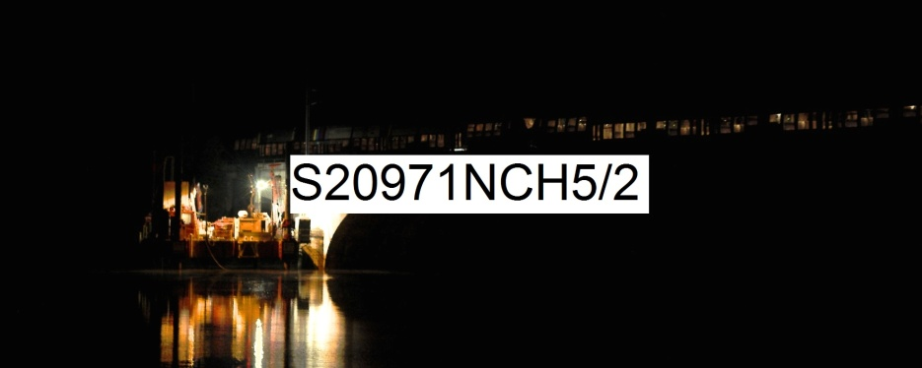 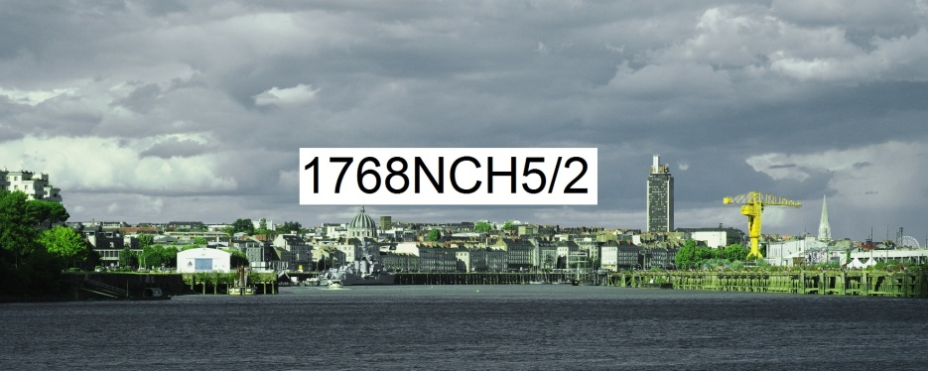
Numérique Couleur Horizontal rapport de format largeur 5 sur hauteur 2 | format de la photo, hors bord et encadrement |  |  | 25 x 10 | 50 x 20 | 100 x 40
 | nombre maximum de tirages et impressions par photo |  |  | illimité | illimité | 500
 | conditions de prise de vue |  |  | - | oui | oui
 | numérotation |  |  | - | -
T I R A G E P A P I E R P H O T O |  |  | T P P | 25 x 10 | 50 x 20 | 100 x 40
Fuji Crystal DRII brillant | FUCRBR | sans bord blanc | SBB | 23 € | 36 € | 72 €
 |  | avec bord blanc 1 cm ( ! = L + 2 ; h + 2 ) | ABB1 |  |  | 79 €
Kodak Pro Andura brillant avec film brillant | KOBRFIBR | sans bord blanc (!15x10 sans film) | SBB | 36 € | 43 € | 102 €
 |  | avec bord blanc 1 cm ( ! = L + 2 ; h + 2 ) | ABB1 |  |  | 112 €
 |  | avec bord blanc 2 cm ( ! = L + 4 ; h + 4 ) | ABB2 |  |  | 114 €
I M P R E S S I O N D I R E C T E P R E T - A - A C C R O C H E R |  |  |  |  | IDPAC | 60 x 40
impression sur aluminium | IMALU |  |  |  | CSC | 284 €
 |  | monté avec encadrement bois massif blanc champ 4 mm, profondeur 35 mm |  |  | MOAB10BL | 502 €
Impression sur toile textile mat OU brillant | IMTTMA IMTTBR | monté avec caisson flottant érable massif blanc vide 29 mm, champ 21 mm, profondeur 60 mm |  |  | BAPL21ERBL | 1,174 €
T I R A G E P A P I E R P H O T O P R E T - A - A C C R O C H E R |  |  |  |  | TPPPAC | 60 x 40
Fuji chrystal archive DRII brillant avec film brillant | FUCRFIBR | contre-collé sur aluminium |  |  | CSC | 374 €
 |  | monté avec encadrement bois massif blanc champ 4 mm, profondeur 35 mm |  |  | MOAB10BL | 592 €
 |  | monté avec caisson à interstice érable massif blanc vide 6 mm, champ 15 mm, profondeur 31 mm |  |  | MOBA15ERBL | 694 €
Kodak Pro Andura brillant avec verre acrylique brillant |  | contre-collé sur aluminium |  |  | CSC | 522 €
 |  | monté avec encadrement bois massif blanc champ 4 mm, profondeur 35 mm |  |  | MOAB10BL | 739 €
 |  | monté avec caisson à interstice aluminium vide 5 mm, champ 2 mm, profondeur 25 mm |  |  | LOAB25AR | 774 €
 | KOPRBRVEBR2 | monté avec caisson à interstice érable massif blanc vide 6 mm, champ 15 mm, profondeur 31 mm |  |  | MOBA15ERBL | 842 €
 |  | monté avec caisson à interstice bois massif argent patiné vide noir 8 mm, champ argent 12 mm, profondeur noir 45 mm |  |  | MOBAR12NA | 962 €
 |  | monté avec caisson à interstice aluminium vide 10 mm, champ 30 mm, profondeur 30 mm |  |  | LOSF30AR | 1,224 €
 |  | monté avec caisson flottant érable massif blanc vide 29 mm, champ 21 mm, profondeur 60 mm |  |  | MOBAPL21ERBL | 1,404 €
les prix sont indiqués TTC les frais d'expédition ne sont pas inclus |  | distance d'observation minimum |  |  |  | 151 cm

 |  | distance d'observation optimum |  |  |  | 330 cm

 |  | distance d'observation maximum |  |  |  | 544 cm

